ק-4
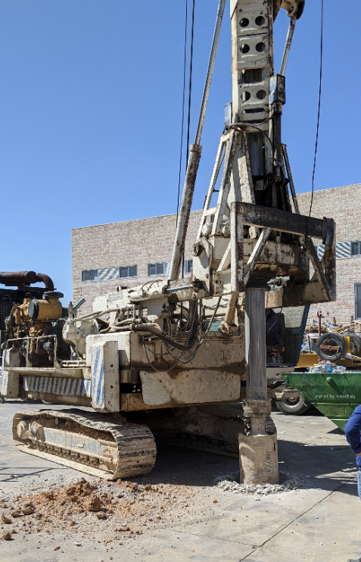
שם הפרויקט: |  | מעלה אדומים |  | קבלן הביצוע: | אבו יוסף קידוחים |  | מפלס המים [מ']: |  |  |  | -
שם המזמין: |  | שומא נכסים |  | עומק סופי [מ']: | 7.5 |  | מעבר לT6/HQ [מ']: |  |  |  | -
מיקום: |  | מעלה אדומים |  | תאריך התחלה: | 03.03.2020 |  | מעבר לבנטונייט [מ']: |  |  |  | -
שם הקידוח: |  | ק-4 |  | תאריך סיום: | 03.03.2020 |  | שם המפקח: |  |  |  | רפי שפיגל
קנה מידה | צינור מגן | שיטת קדיחה | עומק שכבה (מ') | תאור הקרקע/ מסלע | נטילת מדגם |  | SPT |  |  |  | Vane Test |  |  | TCR | RQD | WL/WR
 |  |  |  |  |  |  |  |  |  |  | בלתי מופר | מופר | סוג
 |  |  |  |  | עומק (מ') | סוג | I | II | III | סה"כ
מ' |  |  | 0.00 |  |  |  | N | N | N | N | Kpa | Kpa | cm | % | %
 |  | סיבובית | 0.2 | אספלט משוריין
 |  |  |  | חול טיני עד דק חום בהיר עם צרורות א.גיר וא.צור וקירטון עד 15 ס"מ, לח -מילוי

1

2

3

 |  |  | 3.5
 |  |  |  | חרסית טינית חומה עם צרורות א.צור וא.גיר עד 10 ס"מ
4 |  |  | 4
 |  |  |  | קונגלומרט חום בהיר, מלוכד היטב ממיון גרוע
 |  |  | 4.5
 |  |  |  | קירטון בז'י בהיר רך עם סימני צרורות א.צור עד 10 ס"מ
5

6

7

 |  |  | 7.5

ק-1
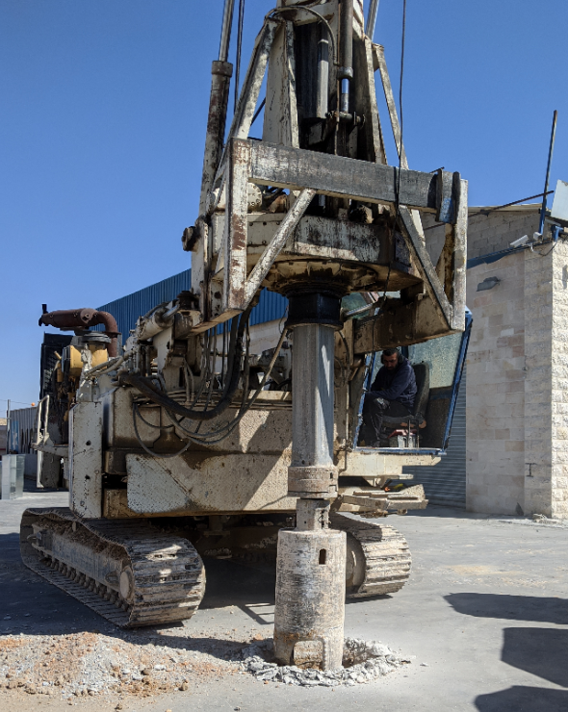
שם הפרויקט: |  | מעלה אדומים |  | קבלן הביצוע: | אבו יוסף קידוחים |  | מפלס המים [מ']: |  |  |  | -
שם המזמין: |  | שומא נכסים |  | עומק סופי [מ']: | 8.5 |  | מעבר לT6/HQ [מ']: |  |  |  | -
מיקום: |  | מעלה אדומים |  | תאריך התחלה: | 03.03.2020 |  | מעבר לבנטונייט [מ']: |  |  |  | -
שם הקידוח: |  | ק-1 |  | תאריך סיום: | 03.03.2020 |  | שם המפקח: |  |  |  | רפי שפיגל
קנה מידה | צינור מגן | שיטת קדיחה | עומק שכבה (מ') | תאור הקרקע/ מסלע | נטילת מדגם |  | SPT |  |  |  | Vane Test |  |  | TCR | RQD | WL/WR
 |  |  |  |  |  |  |  |  |  |  | בלתי מופר | מופר | סוג
 |  |  |  |  | עומק (מ') | סוג | I | II | III | סה"כ
מ' |  |  | 0.00 |  |  |  | N | N | N | N | Kpa | Kpa | cm | % | %
 |  | סיבובית | 0.2 | אספלט משוריין
 |  |  |  | חול טיני עד דק חום בהיר עם צרורות א.גיר וא.צור וקירטון עד 15 ס"מ, לח -מילוי

1

2

3 |  |  | 3
 |  |  |  | חרסית טינית חומה עם צרורות א.צור וא.גיר עד 10 ס"מ
 |  |  | 3.5
 |  |  |  | קונגלומרט חום בהיר, מלוכד היטב ממיון גרוע
4 |  |  | 4
 |  |  |  | קירטון בז'י בהיר רך עם סימני צרורות א.צור עד 10 ס"מ

5

6

7

8

 |  |  | 8.5

ק-2
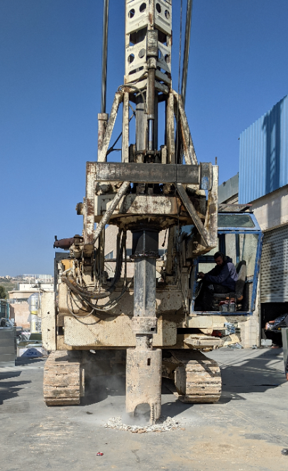
שם הפרויקט: |  | מעלה אדומים |  | קבלן הביצוע: | אבו יוסף קידוחים |  | מפלס המים [מ']: |  |  |  | -
שם המזמין: |  | שומא נכסים |  | עומק סופי [מ']: | 14 |  | מעבר לT6/HQ [מ']: |  |  |  | -
מיקום: |  | מעלה אדומים |  | תאריך התחלה: | 03.03.2020 |  | מעבר לבנטונייט [מ']: |  |  |  | -
שם הקידוח: |  | ק-2 |  | תאריך סיום: | 03.03.2020 |  | שם המפקח: |  |  |  | רפי שפיגל
קנה מידה | צינור מגן | שיטת קדיחה | עומק שכבה (מ') | תאור הקרקע/ מסלע | נטילת מדגם |  | SPT |  |  |  | Vane Test |  |  | TCR | RQD | WL/WR
 |  |  |  |  |  |  |  |  |  |  | בלתי מופר | מופר | סוג
 |  |  |  |  | עומק (מ') | סוג | I | II | III | סה"כ
מ' |  |  | 0.00 |  |  |  | N | N | N | N | Kpa | Kpa | cm | % | %
 |  | סיבובית | 0.2 | אספלט משוריין
 |  |  |  | חול טיני עד דק חום בהיר עם צרורות א.גיר וא.צור וקירטון עד 15 ס"מ -מילוי

1

2

3

4

5

6

7

8

9

10 |  |  | 10
 |  |  |  | חרסית טינית חומה עם צרורות א.צור וא.גיר עד 10 ס"מ

11

12 |  |  | 12.0
 |  |  |  | קירטון בז'י בהיר רך עם סימני צרורות א.צור עד 10 ס"מ

13

14 |  |  | 14

